Sheet1
Project thực tập: Build app bán hàng cho Apple trên iOS

1. Chức năng dự tính:
Hiển thị đầy đủ tất cả các sản phẩm của apple với một UI đơn giản và dễ sử dụng.
Có chức năng đặt hàng, chọn đơn vị ship và mã giảm giá, v.v

2. Design UI bằng Figma:
Có hiệu ứng splash khi mở app ( Tham khảo Splash Twitter Project trong Document )

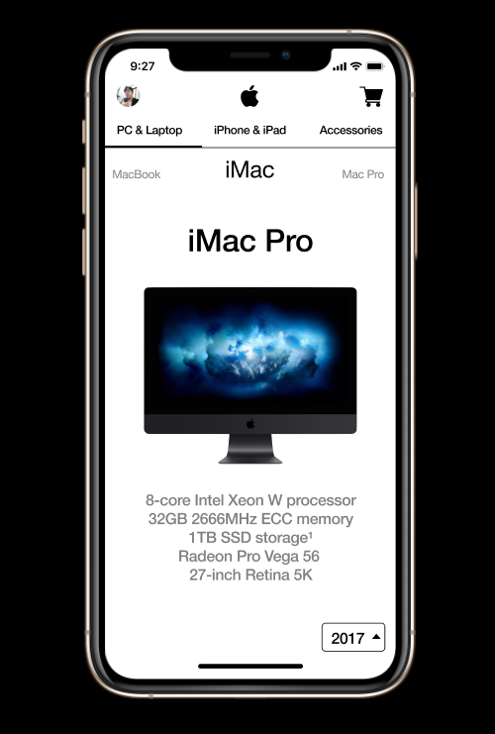
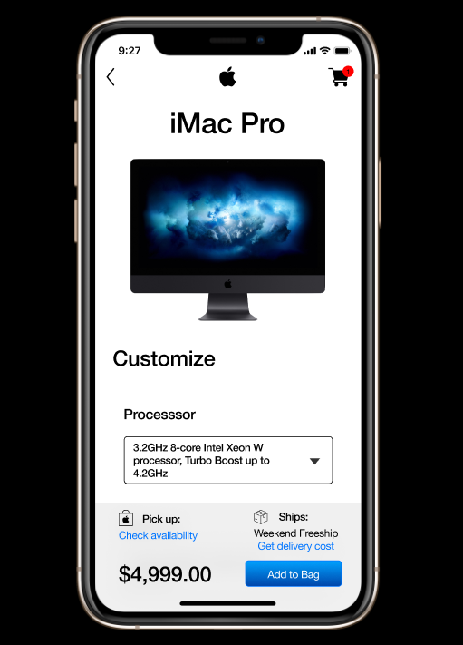

Demo UI App như trên

